Screen_FrmMain
SCREEN DESIGN - FrmMain (Trang chủ)
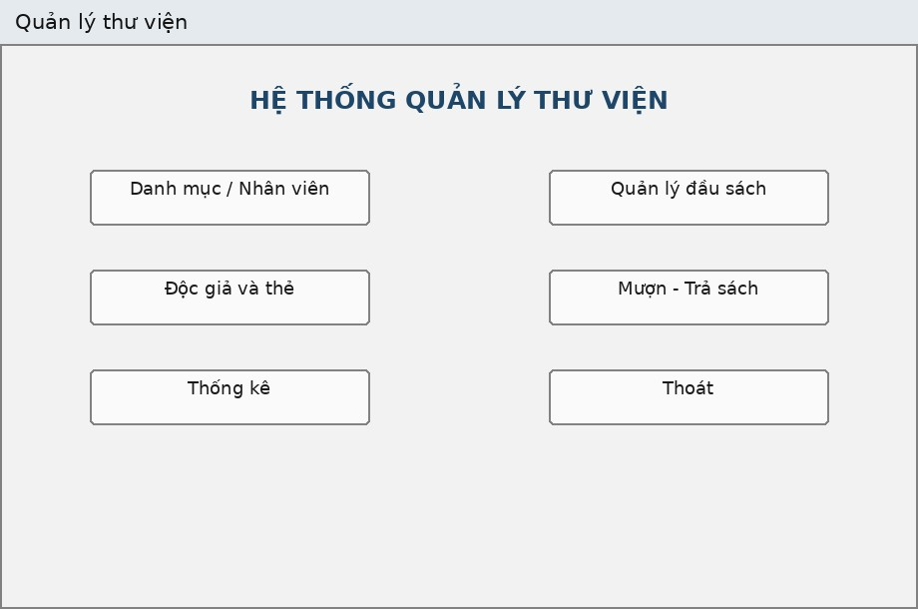
Thuộc tính | Thiết kế
Mục đích | Điều hướng đến các module chức năng
Đối tượng sử dụng | Nhân viên (Thủ thư / NV quản lý sách)
Đọc/Ghi dữ liệu | Không đọc/ghi trực tiếp CSDL
Input/Output | Các nút bấm mở Form con (ShowDialog modal)
Kịch bản/Validation | Không cho thao tác nghiệp vụ trực tiếp trên FrmMain; nút Thoát có xác nhận Yes/No

DANH SÁCH CONTROL
(Name) | Loại Control | Ý nghĩa / Ghi chú
lblTitle | Label | Tiêu đề hệ thống "HỆ THỐNG QUẢN LÝ THƯ VIỆN"
btnDanhMuc | Button | Mở FrmDanhMuc (danh mục nhân viên/thể loại/NXB)
btnSach | Button | Mở FrmSach (quản lý đầu sách)
btnDocGia | Button | Mở FrmDocGia (độc giả và thẻ)
btnMuonTra | Button | Mở FrmMuonTra (mượn - trả sách)
btnThongKe | Button | Mở FrmThongKe (thống kê)
btnThoat | Button | Xác nhận (MessageBox Yes/No) và thoát chương trình

Screen_FrmDanhMuc
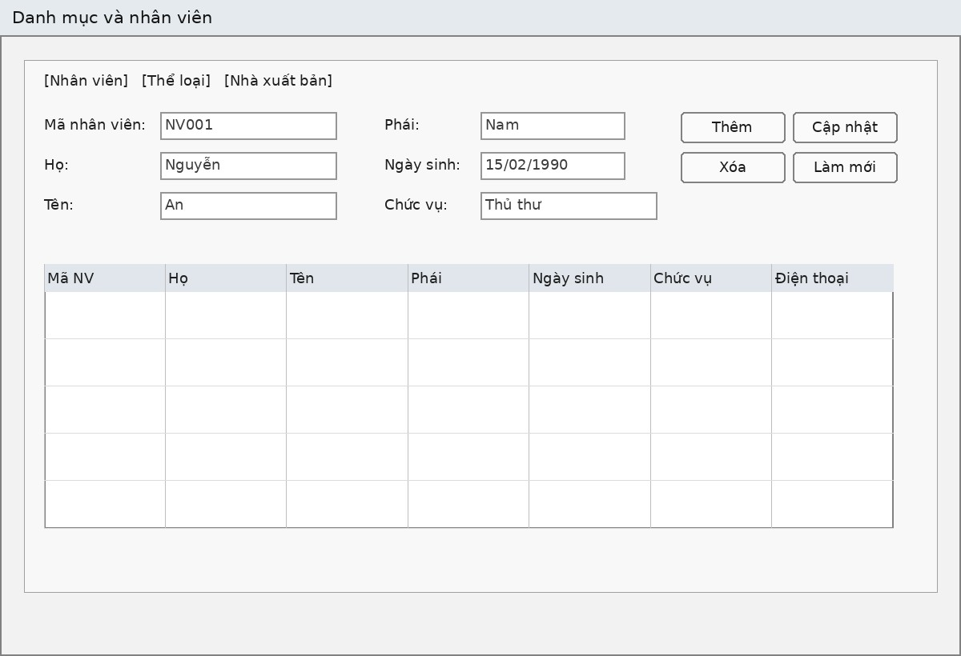
SCREEN DESIGN - FrmDanhMuc (Danh mục và nhân viên)

Thuộc tính | Thiết kế
Mục đích | CRUD nhân viên, thể loại, nhà xuất bản
Đối tượng sử dụng | Nhân viên (Thủ thư / NV quản lý sách)
Đọc/Ghi dữ liệu | Bảng NhanVien, TheLoai, NhaXuatBan
Input/Output | 3 Tab nhập liệu tương ứng 3 DataGridView
Kịch bản/Validation | Không cho sửa mã khi đang cập nhật (ReadOnly); không xóa danh mục đang được khóa ngoại tham chiếu (FK chặn, Service đổi thành thông báo dễ hiểu)

DANH SÁCH CONTROL
(Name) | Loại Control | Ý nghĩa / Ghi chú
tabs | TabControl | Chứa 3 TabPage: Nhân viên / Thể loại / Nhà xuất bản
txtNVMa/txtNVHo/txtNVTen | TextBox | Mã, họ, tên nhân viên
cboNVPhai | ComboBox | Phái (Nam/Nữ/Khác) - DropDownList
dtNVNgaySinh | DateTimePicker | Ngày sinh nhân viên
txtNVChucVu/txtNVSDT | TextBox | Chức vụ, số điện thoại
dgvNV | DataGridView | Danh sách nhân viên, ReadOnly, FullRowSelect
btnNVThem/btnNVCapNhat/btnNVXoa/btnNVMoi | Button | CRUD nhân viên
txtTLMa/txtTLTen | TextBox | Mã, tên thể loại
dgvTL | DataGridView | Danh sách thể loại
btnTLThem/btnTLCapNhat/btnTLXoa/btnTLMoi | Button | CRUD thể loại
txtNXBMa/txtNXBDiaChi/txtNXBSDT | TextBox | Mã, địa chỉ, SĐT nhà xuất bản
dgvNXB | DataGridView | Danh sách nhà xuất bản
btnNXBThem/btnNXBCapNhat/btnNXBXoa/btnNXBMoi | Button | CRUD nhà xuất bản
btnDong | Button | Đóng Form

Screen_FrmSach
SCREEN DESIGN - FrmSach (Quản lý đầu sách)

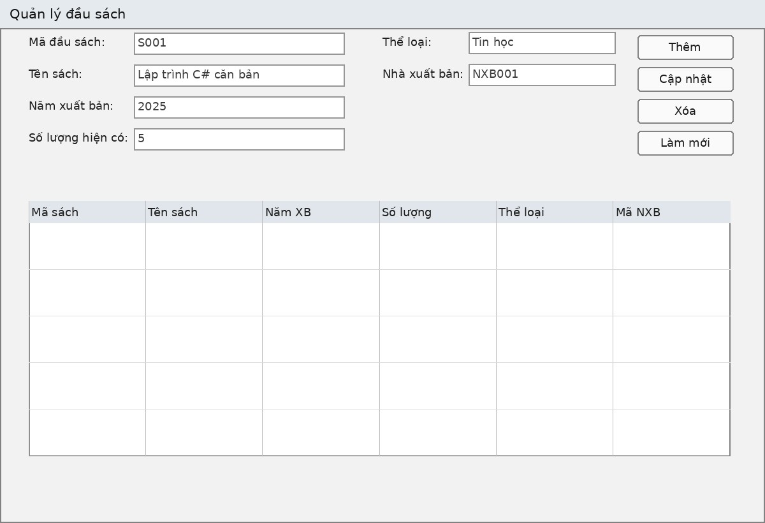
Thuộc tính | Thiết kế
Mục đích | CRUD và tìm kiếm đầu sách
Đối tượng sử dụng | Nhân viên quản lý sách
Đọc/Ghi dữ liệu | Bảng DauSach (kèm JOIN TheLoai, NhaXuatBan)
Input/Output | Form nhập thông tin đầu sách + DataGridView danh sách
Kịch bản/Validation | MaDauSach khóa (ReadOnly) khi cập nhật; SoLuongHienCo >= 0; Năm xuất bản trong khoảng hợp lệ; chọn Thể loại/NXB từ ComboBox ràng buộc

DANH SÁCH CONTROL
(Name) | Loại Control | Ý nghĩa / Ghi chú
txtMa/txtTen | TextBox | Mã đầu sách, tên sách
numNam | NumericUpDown | Năm xuất bản; Minimum=1000, Maximum=3000
numSoLuong | NumericUpDown | Số lượng hiện có; Maximum=100000
cboTheLoai | ComboBox | Thể loại - DropDownList, bind TheLoai
cboNXB | ComboBox | Nhà xuất bản - DropDownList, bind NhaXuatBan
txtTim/btnTim | TextBox/Button | Tìm theo mã hoặc tên sách (LIKE)
btnThem/btnCapNhat/btnXoa/btnLamMoi | Button | CRUD đầu sách
dgvSach | DataGridView | Danh sách đầu sách, ReadOnly, FullRowSelect, MultiSelect=False
btnDong | Button | Đóng Form

Screen_FrmDocGia
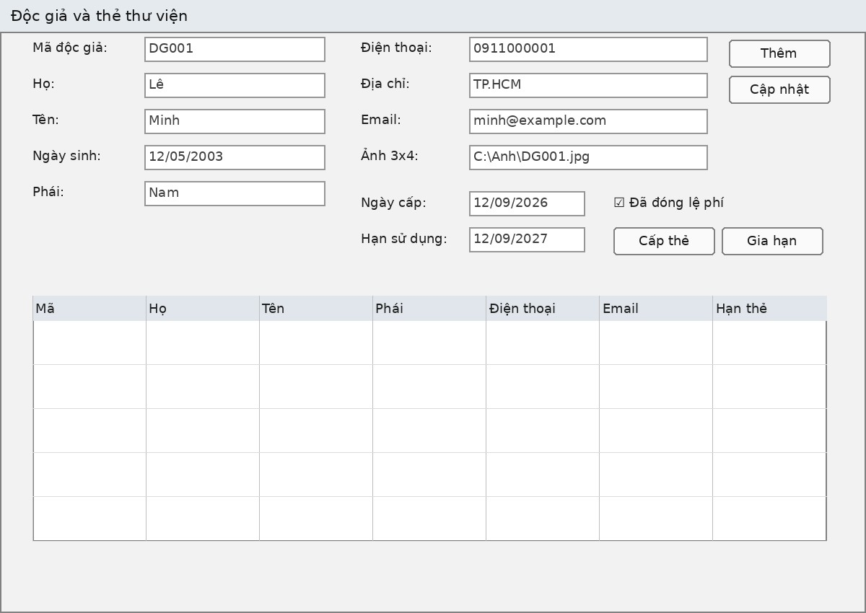
SCREEN DESIGN - FrmDocGia (Độc giả và thẻ thư viện)

Thuộc tính | Thiết kế
Mục đích | Quản lý độc giả và cấp/gia hạn thẻ thư viện
Đối tượng sử dụng | Thủ thư
Đọc/Ghi dữ liệu | Bảng DocGia, TheDocGia
Input/Output | Form nhập thông tin độc giả, ngày cấp/hạn thẻ, lệ phí
Kịch bản/Validation | Không cấp thẻ thứ hai khi thẻ hiện tại còn giá trị (BR02); HanSuDung >= NgayCap; Email phải chứa ký tự @; Gia hạn chỉ chấp nhận hạn mới lớn hơn hạn cũ

DANH SÁCH CONTROL
(Name) | Loại Control | Ý nghĩa / Ghi chú
txtMa/txtHo/txtTen | TextBox | Mã độc giả, họ, tên
dtNgaySinh | DateTimePicker | Ngày sinh, Format=Short
cboPhai | ComboBox | Nam/Nữ/Khác - DropDownList
txtSDT/txtDiaChi/txtEmail | TextBox | Số điện thoại, địa chỉ, email
txtAnh | TextBox | Đường dẫn ảnh 3x4
dtNgayCap/dtHan | DateTimePicker | Ngày cấp thẻ / hạn sử dụng thẻ
chkLePhi | CheckBox | Đã đóng lệ phí năm
btnThem/btnCapNhat | Button | Thêm/Cập nhật thông tin độc giả
btnCapThe/btnGiaHan | Button | Cấp thẻ mới / Gia hạn thẻ hiện tại
btnLamMoi | Button | Làm mới form về trạng thái nhập mới
dgvDocGia | DataGridView | Danh sách độc giả kèm thông tin thẻ gần nhất
btnDong | Button | Đóng Form

Screen_FrmMuonTra
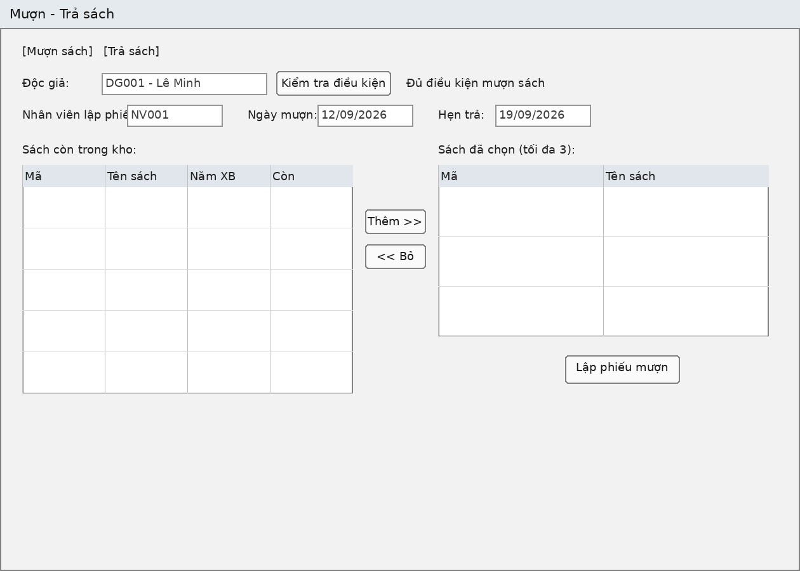
SCREEN DESIGN - FrmMuonTra (Mượn - Trả sách)

Thuộc tính | Thiết kế
Mục đích | Lập phiếu mượn; nhận trả sách; lập phiếu phạt
Đối tượng sử dụng | Thủ thư
Đọc/Ghi dữ liệu | PhieuMuon, ChiTietPhieuMuon, DauSach, PhieuPhat
Input/Output | 2 Tab: Mượn sách / Trả sách
Kịch bản/Validation | Chặn vượt quá 3 đầu sách, chặn trùng đầu sách, chặn thẻ không hợp lệ/quá hạn/hết sách (BR01-BR08); phí phạt phải > 0 khi trễ hạn/mất/hư hỏng (BR09-BR10)

DANH SÁCH CONTROL
(Name) | Loại Control | Ý nghĩa / Ghi chú
cboDocGia / btnKiemTra / lblTrangThai | ComboBox/Button/Label | Chọn độc giả mượn, kiểm tra điều kiện, hiển thị kết quả kiểm tra
cboNhanVienMuon | ComboBox | Nhân viên lập phiếu mượn
dtNgayMuon/dtHenTra | DateTimePicker | Ngày mượn / ngày hẹn trả
dgvSachCon | DataGridView | Danh sách sách còn tồn kho (SoLuongHienCo > 0)
btnThemSach / btnBoSach | Button | Thêm sách vào danh sách chọn (tối đa 3) / bỏ sách khỏi danh sách chọn
dgvSachChon | DataGridView | Danh sách đầu sách đã chọn để mượn, tối đa 3 dòng
btnLapPhieu | Button | Lập phiếu mượn (gọi Service trong Transaction Serializable)
cboDocGiaTra / btnTaiSachMuon | ComboBox/Button | Chọn độc giả trả sách, tải danh sách sách đang mượn
cboNhanVienTra | ComboBox | Nhân viên nhận trả sách
dgvDangMuon | DataGridView | Danh sách chi tiết phiếu mượn chưa có NgayTraThucTe
dtNgayTra | DateTimePicker | Ngày trả thực tế
cboTinhTrang | ComboBox | Bình thường / Rách-Hư hỏng / Mất
numPhiPhat | NumericUpDown | Phí phạt cụ thể; Maximum=1.000.000.000
btnTraSach | Button | Xác nhận trả sách (gọi Service trong Transaction Serializable)
btnDong | Button | Đóng Form

Screen_FrmThongKe
SCREEN DESIGN - FrmThongKe (Thống kê)
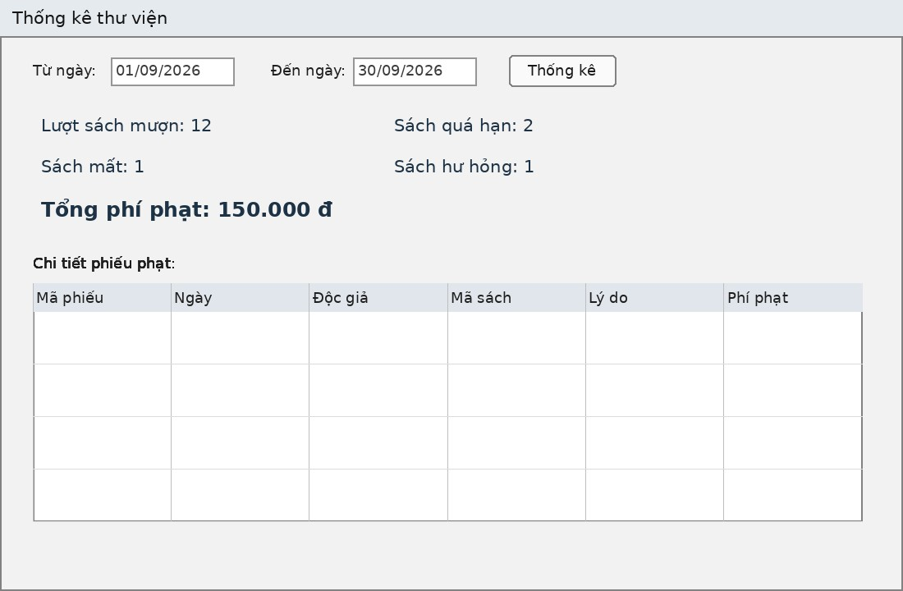
Thuộc tính | Thiết kế
Mục đích | Thống kê số liệu mượn/mất/hư hỏng/quá hạn/phí phạt theo khoảng thời gian
Đối tượng sử dụng | Thủ thư / Nhân viên quản lý sách
Đọc/Ghi dữ liệu | Bảng PhieuMuon, ChiTietPhieuMuon, PhieuPhat (chỉ đọc)
Input/Output | Bộ lọc khoảng ngày (KPI dạng Label) + DataGridView chi tiết phiếu phạt
Kịch bản/Validation | Tự động đổi lại thứ tự Từ ngày/Đến ngày nếu người dùng nhập ngược

DANH SÁCH CONTROL
(Name) | Loại Control | Ý nghĩa / Ghi chú
dtTu/dtDen | DateTimePicker | Khoảng thời gian thống kê
btnThongKe | Button | Thực hiện truy vấn và cập nhật kết quả
lblMuon | Label | Số lượt sách mượn trong khoảng thời gian
lblQuaHan | Label | Số lượt sách quá hạn
lblMat | Label | Số lượt sách mất
lblHuHong | Label | Số lượt sách hư hỏng
lblPhiPhat | Label | Tổng phí phạt (định dạng N0)
dgvPhat | DataGridView | Chi tiết các phiếu phạt trong khoảng thời gian
btnDong | Button | Đóng Form

